Лист1
Акция №5 «Yumi Professional Акрил»
Период акции: 01.09.19-30.09.19

Условия акции: Срок проведения акции 1.09.19-30.09.19 При покупке коробки (20 шт *1) акрила 40гр от Yumi Professional в ассортименте – в подарок 20 шт мономер фиолетовый 65 мл, от Yumi Professional
ПРИМЕЧАНИЕ: Заказ делаем в колонке "Заказ, количество шт"(колличество должно быть кратно 20), колличество подарков считается автоматически. В отгрузочном документе акция будет раскидываться скидкой на всю продукцию по акции, включая подарок (скидка 33%).
Выгода: 33%
 | От 10 тыс руб - Скидка 15%
 | ОТ 40 тыс руб- Скидка 25%
 | От 100 тыс руб - Скидка 40%
 | ОТ 150 тыс руб - Скидка 50%

Позиции участвующие в акции:
Фото | Наименование |  |  |  |  |  |  | 0 | 0
 |  | РРЦ за шт, руб. | Цена от 10 тыс | Цена от 40 тыс | Цена от 100 тыс | Цена от 150 тыс | Заказ, количество шт | Сумма без скидки | Сумма с учетом скидки
Акрил Yumi Professional
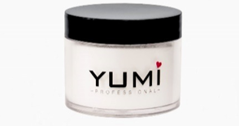 | YUMI Professional Акрил моделирующий прозрачный (Clear), 40 г | 480 | 408 | 360 | 288 | 240 |  | 0
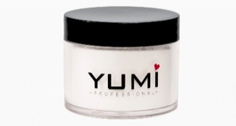 | YUMI Professional Акрил моделирующий белый (Super White), 40 г | 480 | 408 | 360 | 288 | 240 |  | 0
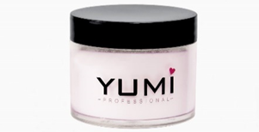 | YUMI Professional Акрил камуфлирующий (Poly Dark Pink), 40 г | 480 | 408 | 360 | 288 | 240 |  | 0
 | YUMI Professional Акрил камуфлирующий (Natural), 40 г | 480 | 408 | 360 | 288 | 240 |  | 0
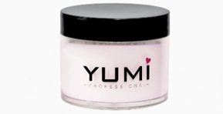 | YUMI Professional Акрил камуфлирующий (Blush Pink), 40 г | 480 | 408 | 360 | 288 | 240 |  | 0
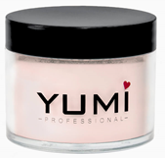 | YUMI Professional Акрил камуфлирующий (Cameo Powder), 40г | 480 | 408 | 360 | 288 | 240 |  | 0

Подарок:

Фото | Наименование |  |  |  |  |  |  | 0
 |  | РРЦ за шт, руб. | Цена от 10 тыс | Цена от 40 тыс | Цена от 100 тыс | Цена от 150 тыс | Количество коробок | Сумма, руб.
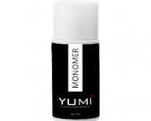 |  | 450 | 382.5 | 337.5 | 270 | 225 | 0 | 0

